상품제안서
엑토 시크 블루투스 무선 겸용 키보드 BTK-12 | 상품코드: F23175

 |  |  |  |  |  |  | 02-412-0044 | www.easy1.co.kr
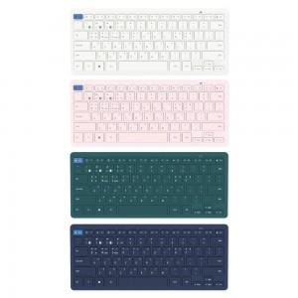 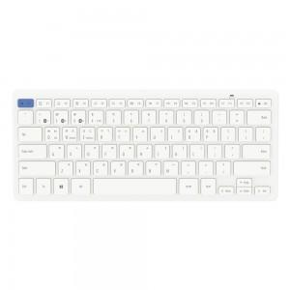 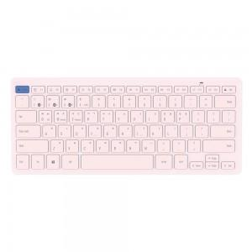

【상세/제작정보】

【인쇄/포장옵션】 | 레이저 / 포장불가능

【공급단가】 | 수량 | 100~ | 300~ | 500~ | 1,000~ | 3,000~
*VAT별도 | 단가 | 21,600원 | 20,800원 | 20,000원 | 19,200원 | 18,720원

【상품 URL】 | http://www.easy1.co.kr/src/goods_detail.php?gdno=23175

